方案
品名 | 燕之坊 合家欢礼盒（9品12杂粮）3kg
规格 | 高梁米 350g 燕麦仁 350g 黑米 350g 糙米 350g 大黄米 350g 小玉米渣 350g 绿豆百合粥 150g*2 糙米莲子粥 150g*2 八宝粥 150g*2
产品图片 | 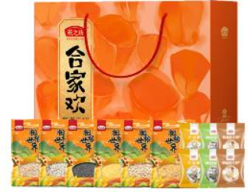
最高限价（元） | 63
数量（箱） | 475

